상품제안서
브리츠 멀티플 라디오 블루투스 스피커 | 상품코드: S29470

 |  |  |  |  |  |  | 02-713-8555 | www.synergygift.co.kr
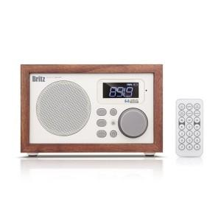

【상세/제작정보】

【인쇄/포장옵션】 | 컬러전사지 / 포장지포장

【공급단가】 | 수량 | 20~ | 100~ | 500~ | 1,000~ | 2,000~
*VAT별도 | 단가 | 47,720원 | 46,960원 | 45,810원 | 44,670원 | 43,900원

【상품 URL】 | https://www.synergygift.co.kr:443/src/goods_detail.php?gdno=29470

